附表2：托运清单与shippers_Decl对应关系
道路运输危险货物托运清单 Consignment List of Dangerous Goods
托运人:梅赛德斯一奔驰（北京）零部件贸易服务有限公司 Consignor: Mercedes-Benz (Beijing) Parts Trading and Services Co.,Ltd. |  |  |  | 收货人:梅赛德斯一奔驰（北京）零部件贸易服务有限公司 - xx库房 Consignee: Mercedes-Benz (Beijing) Parts Trading and Services Co.,Ltd.- XX WH
地址:北京市朝阳区望京街8号院1号楼7层701 Address: 7F, Tower A, LSH Plaza, No. 8 Wangjing Street, Chaoyang District, Beijing 100102 |  |  |  | 收货地址（目的地）: Consignee address(destination):
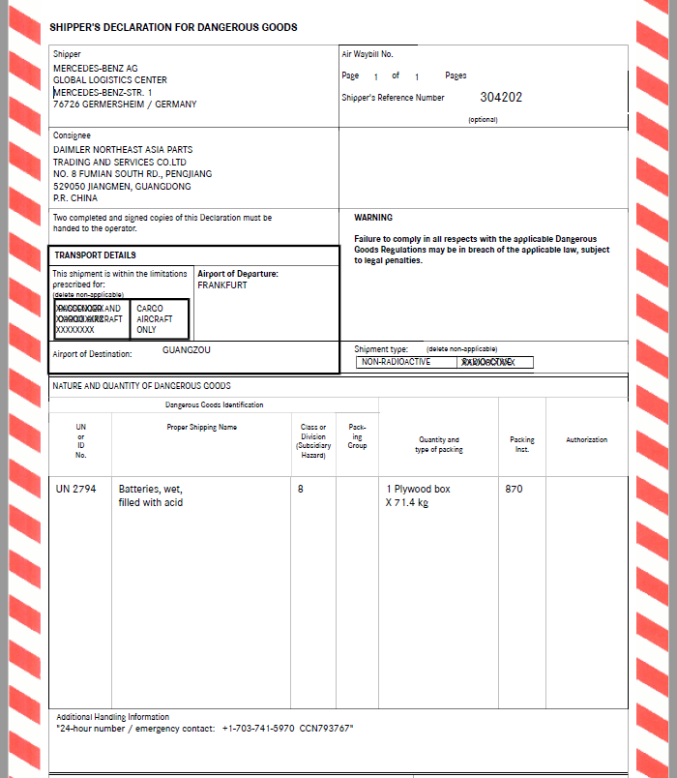
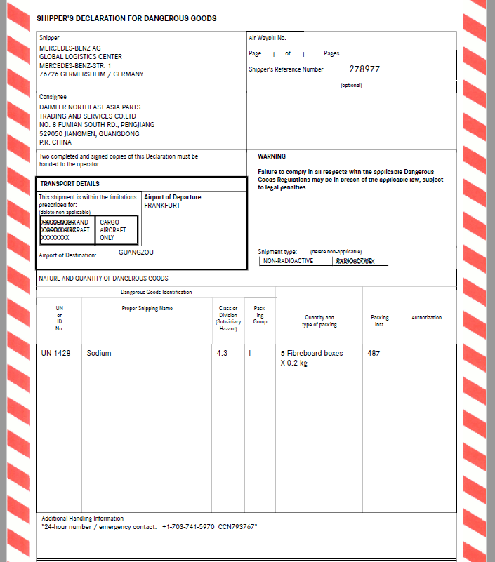
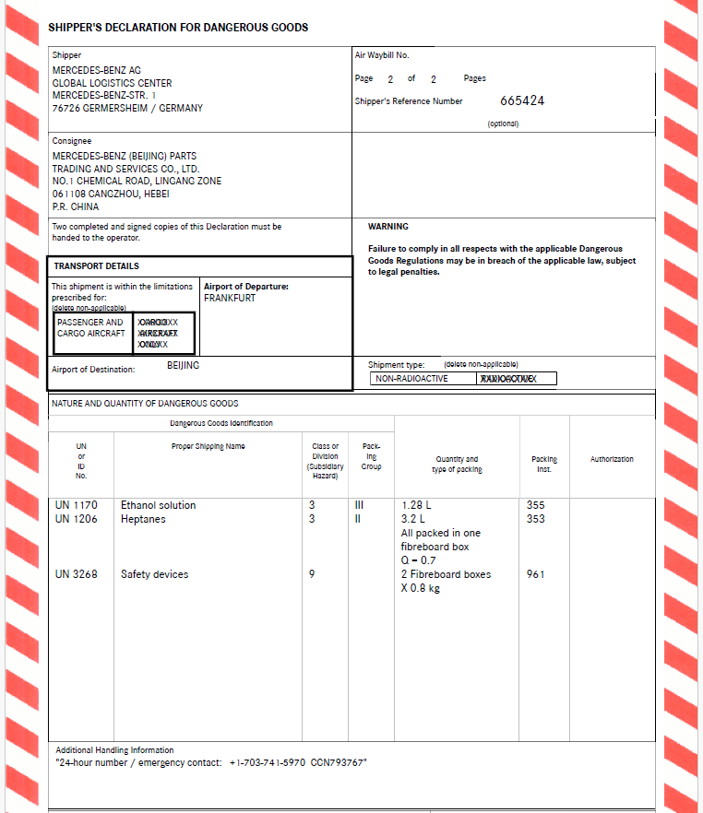
托运人联系人/电话： Consignor contact person/Tel: |  |  |  | 收货人联系人/电话： Consignee contact person/Tel:
托运人第一紧急联系人/电话： 1st Emergency contact person/tel of consignor: |  |  |  | 装货单位名称: Loader:
托运人第二紧急联系人/电话： 2nd Emergency contact person/tel of consignor: |  |  |  | 装货单位地址： Loader address:
运输企业名称: Carrier: |  |  |  | 实际装货地（始发地）: Loading address(place of departure):
运输企业联系人/电话： Carrier contact person/Tel:
危险货物明细单
序号 No. | 提单号 | UN编码 | 运输名称 | 危险货物类别 | 包装类别 | 包装规格 | 包装数量 | 备注
数据源 对应关系，实际此行不存在 | 步骤一中确定的BL/HAWB | 根据Shippers_Decl 文件中“UN or ID No.”列信息填写 | 根据Shippers_Decl 文件中“Proper Shipping Name”列英文信息及"附表4：Transport name"中相对应的中文运输名称填写 | 根据Shippers_Decl 文件中“Class or Division (Subsidiary Hazard)”列信息填写 | 根据Shippers_Decl 文件中“Packing Group”信息填写。如果此信息为空或者“-”，就填写“-" | 根据Shippers_Decl 文件中”Quantity and type of packing“列英文信息及"附表4：Transport name"中相对应的中文包装类型填写 | 根据Shippers_Decl 文件中”Quantity and type of packing“列信息填写 | 对于满足"附表4：Transport name"l中，JT/T617中特殊规定豁免条件的UN No.不需要体现出来。否则，需要把所有涉及的UN No.都写上，特别是危险化学品套装产品(SET)，要逐一列明。 若涉及L/ML等体积单位的，需要在备注列注明
1 | STR02304202 | UN2794 | 蓄电池，湿的，装有酸液 | 8 | - | 木箱 | 1件
2 | 02302790 | UN1428 | 钠 | 4.3 | Ⅰ | 纸箱 | 5件
3 | 02334566 | UN1170 | 乙醇溶液 | 3 | Ⅲ | 纸箱 | 1件 | 1.28L
 |  | UN1206 | 庚烷 | 3 | Ⅱ |  |  | 3.2L
4
5
6
7
8
9
10

